画面レイアウト
1．画面レイアウト

レイアウト

ログイン→トップ→ムービー詳細

4.ゲーム |  | 5. 検索バー | 1.ウィッシュリスト |  |  |  | 2.カート | 3. プロフィール

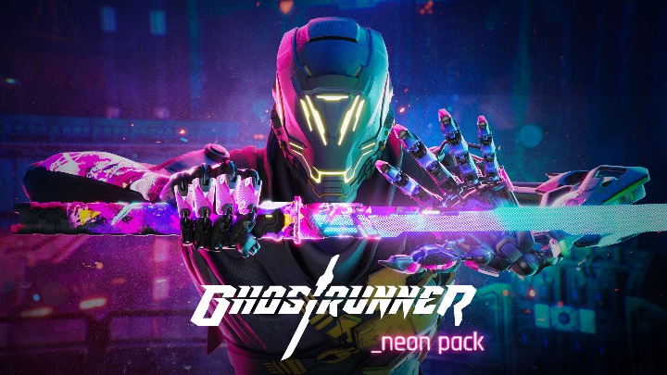
 |  |  |  | ゲームタイトル

 |  |  |  | タイプ

 |  |  |  | プラットホーム

 |  |  |  | バジェット |  |  |  |  | wish list logo

 |  |  |  | minus | no | plus |  | Add to Cart

 | 概要 |  |  |  | トレーラー

 |  |  |  |  |  |  |  | 戻る

DB定義
DDL自動作成
 | テーブル定義
 | DB種類： | postgre | Model作成：

№ | 物理名 | 論理名 | 物理名 | 論理名 | 型 | サイズ | 必須 | 主キー | デフォルト | 備考
1 | movie | ムービー | movie_id | ムービーId | VARCHAR | 100 | ○ | 1
2 | movie | ムービー | title | タイトル | VARCHAR | 200 | ○
3 | movie | ムービー | poster_path | ポスターパース | VARCHAR | 200 | ○
4 | movie | ムービー | budget | バジェット | NUMBER | - | ○
5 | movie | ムービー | homepage | ホームページ | VARCHAR | 200
6 | movie | ムービー | trailer | トレーラー | VARCHAR | 500
7 | movie | ムービー | overview | 概要 | VARCHAR | 1000 | ○
8 | movie | ムービー | type | タイプ | VARCHAR | 50
9 | movie | ムービー | adult | アダルト | VARCHAR | 100 | ○ |  | FALSE
10 | movie | ムービー | createdAt | 作成日時 | DATE |  |  |  |  | YYYYMMDD
11 | movie | ムービー | updatedAt | 更新日時 | DATE |  |  |  |  | YYYYMMDD

